トップ画面
画面定義書 |  |  | トップ画面 |  | 以下アプリのURL： https://lending-system-apple.vercel.app/

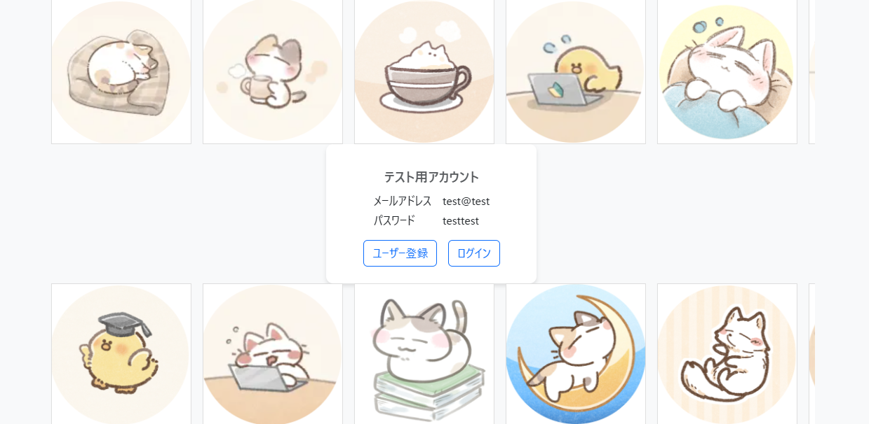
【概要】
トップ画面は、アプリケーションの起点となる画面です。
ユーザーの状態に応じて、以下の画面に移動が可能です：
・新規ユーザーの場合：ユーザー登録画面に遷移します。
・登録済みユーザーの場合：ログイン画面に遷移します。

１
２

 |  | 【ログイン済みの場合】

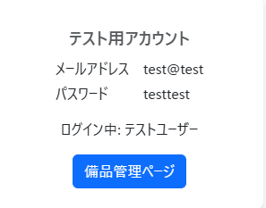

3

 | ■ 画面項目定義
 | No | ラベル名 | コントロール名 | 処理
 | 1 | ユーザー登録 | ボタン | クリックすると、ユーザー登録画面に遷移します。
 | 2 | ログイン | ボタン | クリックすると、ログイン画面に遷移します。
 | 3 | 備品管理ページ | ボタン | ユーザーがログイン済みの場合、 ログイン中:「ユーザー名」とボタン「備品管理ページ」が表示されます。 ボタンをクリックすると、備品管理画面に遷移します。

 | 以上

ユーザー登録画面
ログイン画面 |  |  | ユーザー登録画面

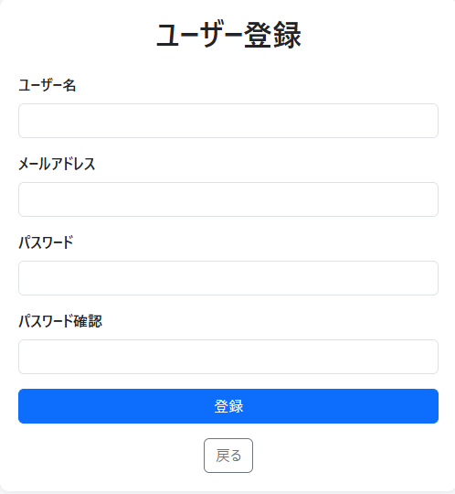
【概要】 ユーザー登録画面では、
新規ユーザーがアカウントを作成することができます。 登録が完了すると、備品管理画面に自動でログインされます。
入力項目は以下の通りです：
・ユーザーID（primary）
・ユーザー名（name）
・メールアドレス（email）
・パスワード（password）
・パスワード確認（password confirmation）
一度登録を行うと、次回以降はログイン画面からメールアドレスとパスワードを入力するだけでログインが可能になります。

1

2

3

4

5

6

 | ■ 画面項目定義
 | No | ラベル名 | コントロール名 | 処理
 | 1 | ユーザー名 | 入力フォーム | ユーザーの名前を入力します。
 | 2 | メールアドレス | 入力フォーム | ユーザーが登録するメールアドレスを入力します。
 | 3 | パスワード | 入力フォーム | セキュリティ保護された形式でパスワードを入力します。
 | 4 | パスワード再確認 | 入力フォーム | パスワードと同じものを再入力します。 一致しない場合はエラーになります。
 | 5 | 登録 | ボタン | クリックすると、入力された情報に対してバリデーションを実行します。 バリデーションを通過した場合はユーザー登録処理を行い、自動的にログイン処理も実行されます。 ログインに成功すると、備品管理画面に遷移します。
 | 6 | 戻る | ボタン | クリックすると、トップ画面に遷移します。

 | 以上

ログイン画面
画面定義書 |  |  |  | ログイン画面

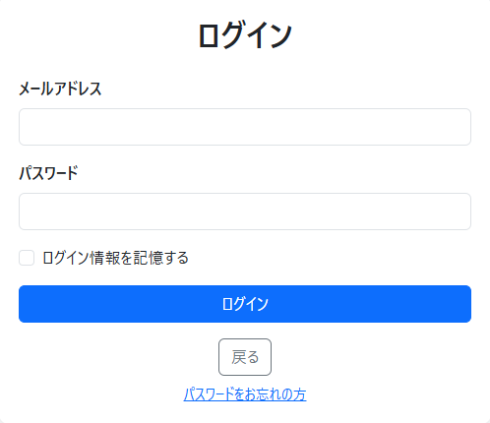
【概要】 ログイン画面では、メールアドレスとパスワードを入力することで、アプリにログインできます。
「ログイン情報を記憶する」にチェックを入れると、ログアウトするまで一定期間ログイン状態が保持されます。
パスワードを忘れた場合は、
「パスワードをお忘れの方」リンクから
パスワード再設定画面に遷移します。

1

2

3

4

5

6

 | ■ 画面項目定義
 | No | ラベル名 | コントロール名 | 処理
 | 1 | メールアドレス | 入力フォーム | ユーザーが登録済みのメールアドレスを入力します。
 | 2 | パスワード | 入力フォーム | ユーザーが登録済みのパスワードを入力します。
 | 3 | ログイン情報を記憶する | チェックボックス | チェックを入れた状態で、ログインに成功した場合、 ログアウトするまで一定期間ログイン状態が維持されます。
 | 4 | ログイン | ボタン | クリックすると、入力したメールアドレスとパスワードが、 登録情報と一致した場合、備品管理画面に遷移します。
 | 5 | 戻る | ボタン | クリックすると、トップ登録画面に遷移します。
 | 6 | パスワードをお忘れの方 | リンク | クリックすると、パスワード再設定画面に遷移します。

 | 以上

パスワード再設定画面
画面定義書
パスワード再設定画面

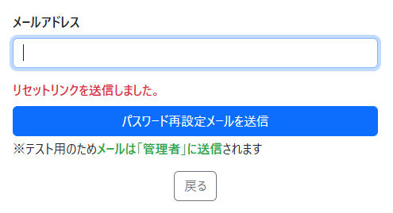
１
【概要】 パスワード再設定画面では、登録済みメールアドレスに対して
パスワード再設定リンクを送信することができます。
ユーザーがメールアドレスを入力し「送信」ボタンをクリックすると、パスワード再設定用リンクが入力されたメールアドレス宛に送信されます。
※テスト用のため、メール送信先は .env ファイルで設定された
管理者のメールアドレスに送信されます。

2

3

【パスワードリセット画面】
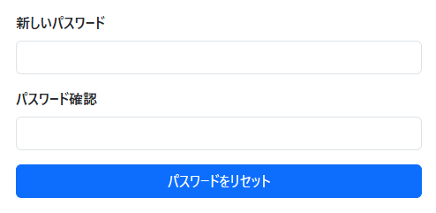
4

5

6

【受信したメールの画面】

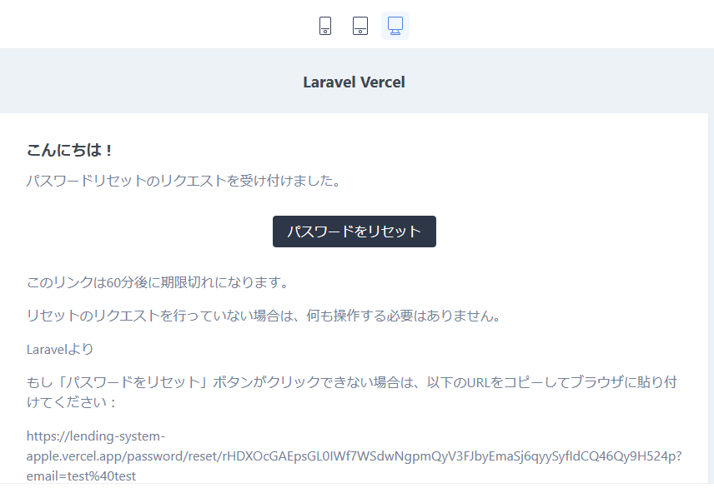

7

 | ■ 画面項目定義
 | No | ラベル名 | コントロール名 | 処理
 | 1 | メールアドレス | 入力フォーム | 登録済みのメールアドレスを入力します。
 | 2 | パスワード再設定メールを送信 | ボタン | クリックすると、 入力されたメールアドレス宛に再設定リンクが送信されます。 ※テスト用のため、 env ファイルで設定された管理者のメールアドレスに送信されます。
 | 3 | 戻る | ボタン | クリックすると、ログイン画面に遷移します。
 | 4 | 新しいパスワード | 入力フォーム | 新しいパスワードを入力します。
 | 5 | パスワード確認 | 入力フォーム | 確認のため、 新しいパスワードと同じパスワードを再度入力します。
 | 6 | パスワードをリセット | ボタン | クリックすると、バリデーション通過後、 新しいパスワードが登録され、備品管理画面に遷移します。
 | 7 | パスワードをリセット | リンク | クリックすると、パスワード再設定画面に遷移します。 ※リンクの有効期限が切れた場合、ログイン画面にリダイレクトされます。

 | 以上

備品管理画面
備品管理画面
画面定義書
１
２
３
【概要】 備品管理画面は、
ユーザーが登録した備品の貸し出し履歴を一覧表示し、
管理するための画面です。
表示される情報は以下の通りです：
ID（primary）
名前（name）
品名（item_name）
貸出日（lend_date）
返却日（return_date）
この画面では、以下の操作が可能です：
貸し出し情報の登録
貸し出し情報の編集
貸し出し履歴の削除画面に遷移
各機能の操作説明モーダルを閲覧
ログアウト
キーワードや条件による検索
検索結果に基づいたCSVダウンロード
また、ページネーション機能により、リストが長くなった場合でも複数ページに分割して表示されるため、ユーザーが目的のデータをスムーズに確認・操作できます。。
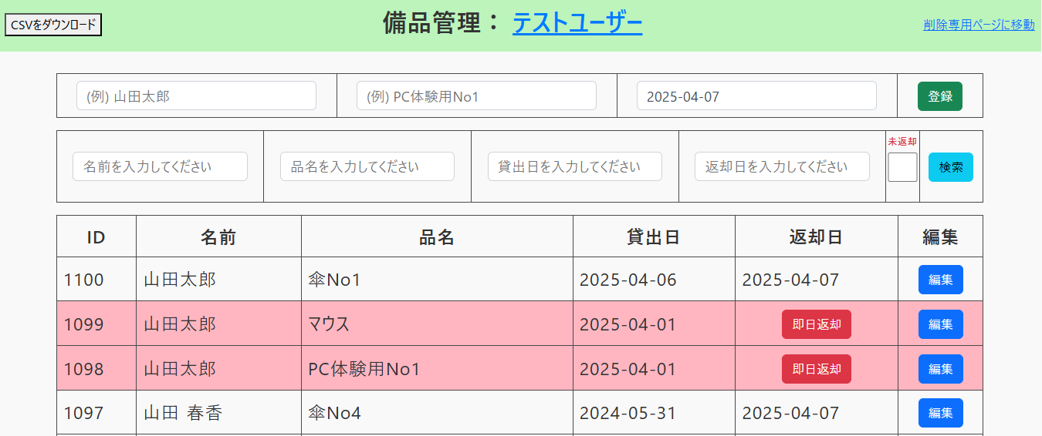

４

５

６
１
７

８

10
9
【操作説明モーダル ＋ ログアウト】
 | 【名前候補機能】

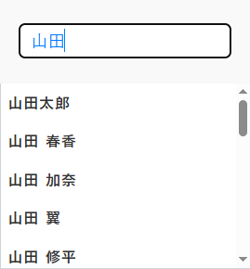
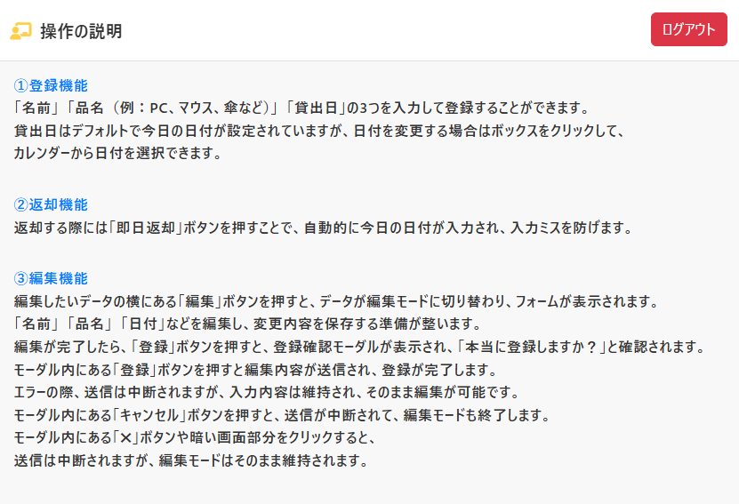

11
 | 【品名候補機能】

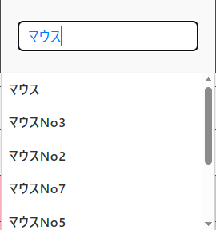

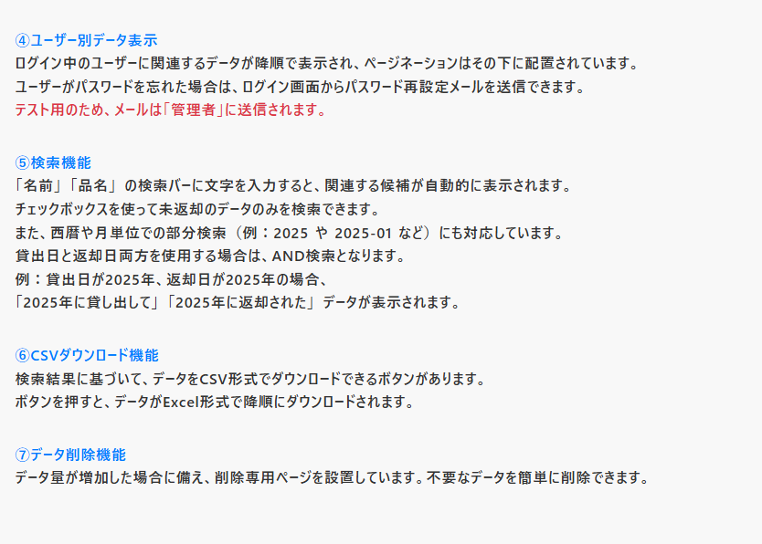

12
 | 【カレンダー選択】

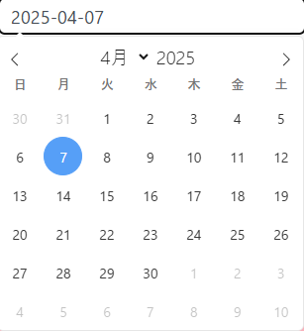

【即日返却モーダル】
14
13
 | 【未返却のみ検索】

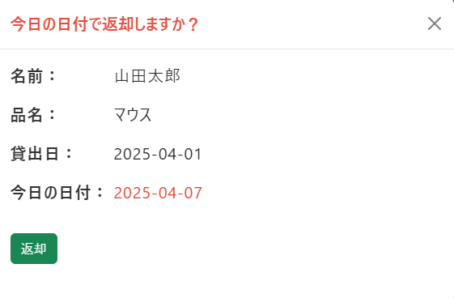
登録

15
 | 【複合検索】

登録

16
 | 【編集確認モーダル】

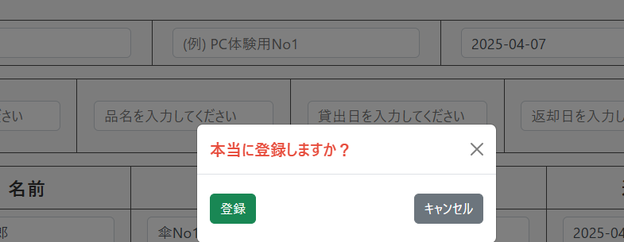

 | ■ 画面項目定義
 | No | ラベル名 | コントロール名 | 処理
 | 1 | CSVダウンロード | ボタン | クリックすると、データがExcel形式で降順にダウンロードされます。
 | 2 | ユーザー名 | モーダル | クリックすると、モーダルが開きます。詳細は「No9」へ
 | 3 | 削除専用ページ | リンク | クリックすると、削除専用画面に遷移します。
 | 4 | 登録 | ボタン | 名前、品名、貸出日（デフォルトは今日の日付が選択されています）、３つを入力すると登録できます。
 | 5 | 検索 | ボタン | 「名前」「品名」 の検索バーに文字を入力すると、関連する候補が自動的に表示されます。 チェックボックスを使って未返却のデータのみを検索できます。 また、西暦や月単位での部分検索（例：2025 や 2025-01 など）にも対応しています。 貸出日と返却日両方を使用する場合は、AND検索となります。 例：貸出日が2025年、返却日が2025年の場合、 「2025年に貸し出して」 「2025年に返却された」 データが表示されます。
 | 6 | 編集 | ボタン | データが編集モードに切り替わり、フォームが表示されます。
 | 7 | 即日返却 | モーダル | 自動的に今日の日付が選択されます。登録ボタンを押すと今日の日付で登録されます。
 | 8 | ページネーション |  | 一覧は 1ページあたり20件表示され、21件目以降はページ切り替えで表示されます。 データは作成日時の降順（最新データが上）で表示されます。 【1】をクリックすると、一覧の最初のページ（最新のデータ）に移動します。 【«】をクリックすると、現在のページの ひとつ前のページ に移動します。 【»】をクリックすると、現在のページの ひとつ後のページ に移動します。 【»】の左に表示されるページ番号（※登録件数に応じて変動）をクリックすると、最終ページに移動し、最後のデータが表示されます。
 | No | ラベル名 | コントロール名 | 処理
 | 9 | 操作説明 | モーダル | 「No2」の詳細 操作の説明と、ログアウトボタンがあります。 ログアウトボタンを押すとログアウトできます。
 | 10 | 名前候補機能 | プルダウン | 「名前」の検索バーに文字を入力すると、関連する候補が自動的に表示されます。
 | 11 | 品名候補機能 | プルダウン | 「品名」の検索バーに文字を入力すると、関連する候補が自動的に表示されます。
 | 12 | カレンダー選択 | カレンダー表示 | 登録フォームの「貸し出しフォーム」をクリックすると、カレンダーが表示され、選択が可能です。
 | 13 | 即日返却 | ボタン＋モーダル | 「即日返却」ボタンをクリックすると、自動的に今日の日付が入力されます。 その後、モーダル内の登録ボタンをクリックすると、今日の日付が登録されます。
 | 14 | 未返却のみ検索 | チェックボックス | 未返却と書かれたチェックボックスをクリックすると、チェックが入り、返却日が空のデータを検索できます。
 | 15 | 複合検索 | ボタン | 西暦や月単位での部分検索（例：2025 や 2025-01 など）にも対応しています。 貸出日と返却日両方を使用する場合は、AND検索となります。 例：貸出日が2025年、返却日が2025年の場合、「2025年に貸し出して」 「2025年に返却された」 データが表示されます。
 | 16 | 編集確認 | モーダル | 編集したいデータの横にある「編集」ボタンを押すと、データが編集モードに切り替わり、フォームが表示されます。 「名前」 「品名」 「日付」などを編集し、変更内容を保存する準備が整います。 編集が完了したら、「登録」ボタンを押すと、登録確認モーダルが表示され、「本当に登録しますか？」と確認されます。 モーダル内にある「登録」ボタンを押すと編集内容が送信され、登録が完了します。 エラーの際、送信は中断されますが、入力内容は維持され、そのまま編集が可能です。 モーダル内にある「キャンセル」ボタンを押すと、送信が中断されて、編集モードも終了します。 モーダル内にある「✖」ボタンや暗い画面部分をクリックすると、 送信は中断されますが、編集モードはそのまま維持されます。
 | 例外処理 | 画面サイズ判定 | 画面の表示切替 | Vue.jsによる画面サイズ判定が行われます。 768px以下になると備品管理画面は表示されず、スマホ専用画面に切り替わります。

 | 以上

削除専用画面
画面定義書 |  |  | 削除専用画面

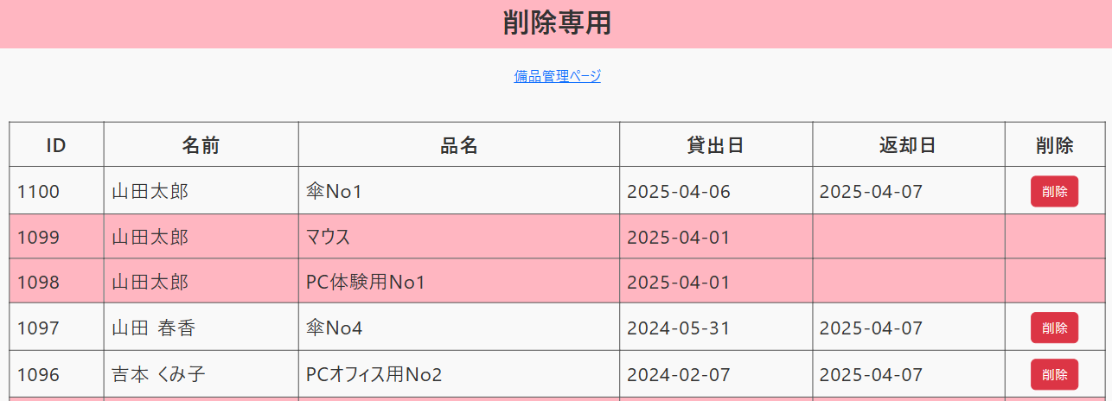
【概要】 削除専用画面は、ユーザーごとに登録された備品の貸し出し履歴を削除するための画面です。
この画面では、以下の情報が一覧で表示されます：
ID（primary）
名前（name）
品名（item_name）
貸出日（lend_date）
返却日（return_date）
登録されている貸し出し履歴は、1件ずつ削除が可能です。 また、ページネーション機能により、リストが長くなった場合でも複数ページに分割して表示されるため、ユーザーが目的のデータをスムーズに確認・操作できます。
１

2

3

４
 | 【削除確認モーダル】
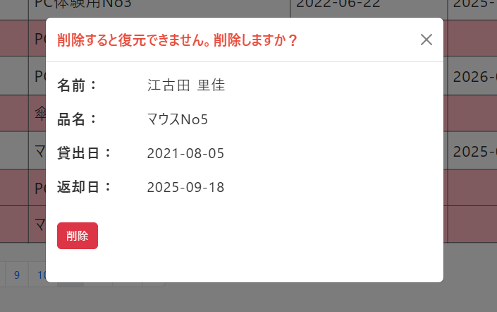

■ 画面項目定義
No | ラベル名 | コントロール名 | 処理
1 | 備品管理ページ | リンク | クリックすると、備品管理画面に遷移します。
2 | 削除 | ボタン | クリックすると、削除を確認するモーダルが開きます。
3 | ページネーション |  | 一覧は 1ページあたり20件表示され、21件目以降はページ切り替えで表示されます。 データは作成日時の降順（最新データが上）で表示されます。 【1】をクリックすると、一覧の最初のページ（最新のデータ）に移動します。 【«】をクリックすると、現在のページの ひとつ前のページ に移動します。 【»】をクリックすると、現在のページの ひとつ後のページ に移動します。 【»】の左に表示されるページ番号（※登録件数に応じて変動）をクリックすると、最終ページに移動し、 最後のデータが表示されます。
4 | 削除確認 | モーダル | 削除対象の情報が表示されます。 「削除」ボタンをクリックすると、該当データの履歴が削除されます（※削除後の復元はできません）。 ✖ボタンまたは背景（オーバーレイ）をクリックした場合、削除モーダルを閉じ、削除処理は実行されません。 ※削除後、表示されていたIDは再割り振りされます。 例：ID「1・2・3」がある状態で「ID2」を削除した場合、残るIDは「1・2」となります。

以上

エラー画面(404・500)
画面定義書 |  |  | エラー画面(404・500)

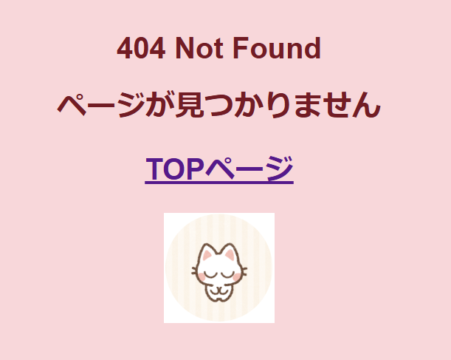
【概要】 404 Not Found や
500 Internal Server Error が発生した場合は、専用のエラー画面に遷移します。
TOPページをクリックするとトップ画面に遷移します。

１

2

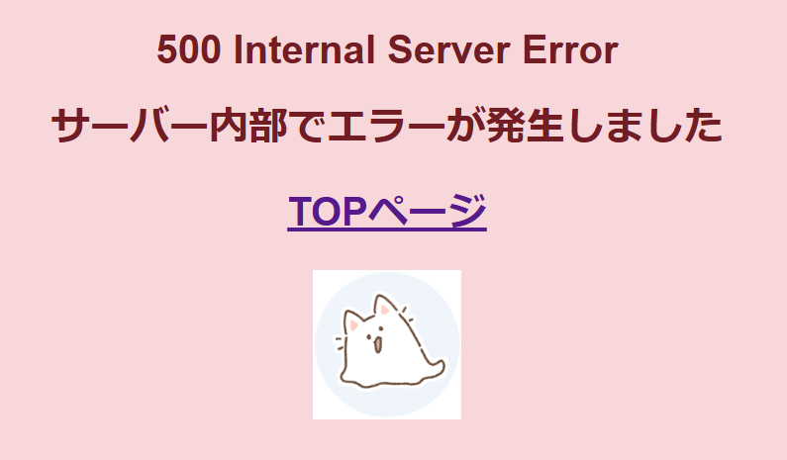
１

2

■ 画面項目定義
No | ラベル名 | コントロール名 | 処理
1 | エラーメッセージ | テキスト表示 | 状況に応じて 「404 Not Found」 または 「500 Internal Server Error」を表示します。
2 | TOPページ | リンク | クリックするとトップ画面に遷移します。

以上

スマホ画面
画面定義書 |  |  | スマホ画面


１
【概要】 スマホ画面（画面幅768px以下）は非対応となっており、
画面には「スマホ版は対応していません」のみ表示されます。 Vue.jsで画面サイズを監視し、スマホサイズでアクセスされた場合は、他のUIコンポーネントは表示されず、メッセージのみの簡易画面に切り替わります。
★表示メッセージ変更予定：
「スマホ版は対応していません」
⇩
「現在の画面サイズでは表示できません」

■ 画面項目定義
No | ラベル名 | コントロール名 | 処理
1 |  | 表示メッセージ | 「スマホ版は対応していません」という文言を画面中央に表示します。 ※Vue.jsにより画面サイズを監視し、表示・非表示を自動で切り替えます。 ★メッセージを「現在の画面サイズでは表示できません」に変更予定。

以上

